상품제안서
한트 A5 슬림 메모패드 | 상품코드: S45509

 |  |  |  |  |  |  | 02-713-8555 | www.synergygift.co.kr
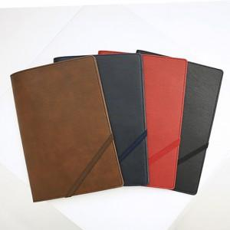

【상세/제작정보】

【인쇄/포장옵션】 | 불박 / 포장불가능

【공급단가】 | 수량 | 50~ | 100~ | 500~ | 1,000~ | 3,000~
*VAT별도 | 브라운 | 5,900원 | 5,550원 | 5,300원 | 5,200원 | 5,100원
 | 네이비 | 5,900원 | 5,550원 | 5,300원 | 5,200원 | 5,100원
 | 레드 | 5,900원 | 5,550원 | 5,300원 | 5,200원 | 5,100원
 | 블랙 | 5,900원 | 5,550원 | 5,300원 | 5,200원 | 5,100원

【상품 URL】 | https://www.synergygift.co.kr:443/src/goods_detail.php?gdno=45509

